Trang_bìa
Posts and Telecommunications Institute of Technology |  |  |  |  |  |  | Thiết kế |  | Tài liệu phát triển |  | Tên hệ thống |  | Cửa hàng kinh doanh thuỷ sinh vật cảnh |  |  |  | Người tạo |  | Nhat | Ngày tạo |  | 2023-01-10
 |  |  |  |  |  |  |  |  |  |  |  |  |  |  |  |  | Người cập nhật |  |  | Ngày cập nhật
 |  |  |  |  |  |  |  |  |  |  | Màn hình (ID) |  | Personal_Information |  | Màn hình (Tên) |  | Màn hình xem và sửa thông tin cá nhân

 | Cửa hàng kinh doanh thuỷ sinh vật cảnh Tài liệu thiết kế màn hình thông tin cá nhân

 | Version 1.0

 |  |  |  |  |  |  |  |  |  | 1. Mục đích |  |  | 7. Giao diện màn hình
 |  |  |  |  |  |  |  |  |  | 2. Giới hạn hoạt động |  |  | 8. Danh sách hạng mục
 |  |  |  |  |  |  |  |  |  | 3. Giới hạn hệ thống |  |  | 9. Khái quát chức năng
 |  |  |  |  |  |  |  |  |  | 4. Chức năng liên quan |  |  | 10. Xử lý chi tiết
 |  |  |  |  |  |  |  |  |  | 5. Không bao gồm
 |  |  |  |  |  |  |  |  |  | 6. Sơ đồ

Posts and Telecommunications Institute of Technology |  |  |  |  |  |  | Thiết kế |  | Tài liệu phát triển |  | Tên hệ thống |  | Cửa hàng kinh doanh thuỷ sinh vật cảnh |  |  |  | Người tạo |  | Nhat | Ngày tạo |  | 2023-01-10
 |  |  |  |  |  |  |  |  |  |  |  |  |  |  |  |  | Người cập nhật |  |  | Ngày cập nhật
 |  |  |  |  |  |  |  |  |  |  | Màn hình (ID) |  | Personal_Information |  | Màn hình (Tên) |  | Màn hình xem và sửa thông tin cá nhân

 | Lịch sử chỉnh sửa

 | Ver |  | Ngày cập nhật |  |  | Nội dung cập nhật |  |  |  |  |  |  | Người cập nhật
 |  |  |  |  |  |  |  |  |  |  |  |  |  | Ngày duyệt |  | Người duyệt |  | Ngày duyệt |  |  | Người duyệt
 | 1 |  | 2023-01-10 |  |  | Tạo mới TKCT màn hình xem và sửa thông tin cá nhân |  |  |  |  |  |  | Nhat

Posts and Telecommunications Institute of Technology |  |  |  |  |  |  | Thiết kế |  | Tài liệu phát triển |  | Tên hệ thống |  | Cửa hàng kinh doanh thuỷ sinh vật cảnh |  |  |  | Người tạo |  | Nhat | Ngày tạo |  | 2023-01-10
 |  |  |  |  |  |  |  |  |  |  |  |  |  |  |  |  | Người cập nhật |  |  | Ngày cập nhật
 |  |  |  |  |  |  |  |  |  |  | Màn hình (ID) |  | Personal_Information |  | Màn hình (Tên) |  | Màn hình xem và sửa thông tin cá nhân

 | 1. Mục đích
 |  | - Dùng để xem thông tin cá nhân và chỉnh sửa thông tin cá nhân
 |  | - Người sử dụng xem thông tin cá nhân, trong trường hợp muốn sửa thì có thể sửa các thông tin: Tên, giới tính, ngày sinh, email, số điện thoại, địa chỉ
 |  | - Sau khi nhấn nút sửa thông tin, thông tin mới của người dùng sẽ được cập nhật

 | 2. Giới hạn hoạt động
 |  | Sau khi đăng nhập vào hệ thống

 | 3. Giới hạn hệ thống
 |  | Không có

 | 4. Chức năng liên quan
 |  | Không có

 | 5. Không bao gồm
 |  | Không có

Posts and Telecommunications Institute of Technology |  |  |  |  |  |  | Thiết kế |  | Tài liệu phát triển |  | Tên hệ thống |  | Cửa hàng kinh doanh thuỷ sinh vật cảnh |  |  |  | Người tạo |  | Nhat | Ngày tạo |  | 2023-01-10
 |  |  |  |  |  |  |  |  |  |  |  |  |  |  |  |  | Người cập nhật |  |  | Ngày cập nhật
 |  |  |  |  |  |  |  |  |  |  | Màn hình (ID) |  | Personal_Information |  | Màn hình (Tên) |  | Màn hình đăng nhập

Màn hình xem và sửa thông tin cá nhân
 | 6. Sơ đồ

Các trang khác

users

 | Table

 |  |  | № | Loại | Tên |  |  |  |  |  | I/O | Ghi chú
 |  |  | 1 | M | users |  |  | Người dùng |  |  | I/O | Lấy thông tin và sửa thông tin khách hàng từ table này
 |  |  | 2
 |  |  | 4
 |  |  | 5
 |  |  | 6
 |  |  | 7
 |  |  | 8
 |  |  | 9
 |  |  | 10

 |  |  |  | ※ Loại (M: Master / T: Transaction table / Ⅰ: INI file / W: work table / V: view / S: stored procedures / L: SQL loader / F: file)

Thiết_kế
Posts and Telecommunications Institute of Technology |  |  |  | Thiết kế |  |  | Tài liệu phát triển |  |  | Tên hệ thống |  |  | Cửa hàng kinh doanh thuỷ sinh vật cảnh |  | Người tạo | Nhat | Ngày tạo | 2023-01-10
 |  |  |  |  |  |  |  |  |  |  |  |  |  |  | Người cập nhật |  | Ngày cập nhật
 |  |  |  |  |  |  |  |  |  | Màn hình (ID) |  |  | Personal_Information | Màn hình (Tên) | Màn hình xem và sửa thông tin cá nhân
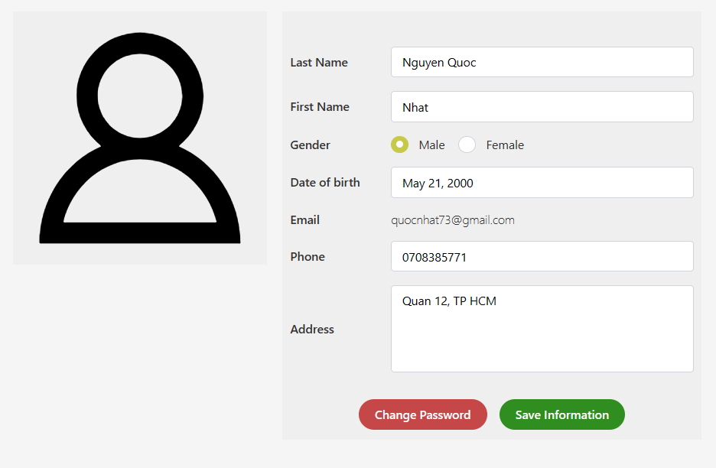
 | 7. Giao diện màn hình

 | Cửa hàng kinh doanh thuỷ sinh vật cảnh Tài liệu thiết kế màn hình thông tin cá nhân

Posts and Telecommunications Institute of Technology |  |  |  | Thiết kế |  |  | Tài liệu phát triển |  |  | Tên hệ thống |  |  | Cửa hàng kinh doanh thuỷ sinh vật cảnh |  | Người tạo | Nhat | Ngày tạo | 2023-01-10
 |  |  |  |  |  |  |  |  |  |  |  |  |  |  | Người cập nhật |  | Ngày cập nhật
 |  |  |  |  |  |  |  |  |  | Màn hình (ID) |  |  | Personal_Information | Màn hình (Tên) | Màn hình xem và sửa thông tin cá nhân

 | 8. Danh sách hạng mục

 |  | [Vùng hiển thị cố định]
 |  | № | Tên hạng mục |  | Control |  |  |  | Nội dung hiển thị |  |  |  |  | Ý nghĩa
 |  | 1 | Last Name |  | Label |  |  |  | Last Name |  |  |  |  | Mô tả nội dung nhập cho người dùng
 |  | 2 | First Name |  | Label |  |  |  | First Name |  |  |  |  | Mô tả nội dung nhập cho người dùng
 |  | 3 | Gender |  | Label |  |  |  | Gender |  |  |  |  | Mô tả nội dung nhập cho người dùng
 |  | 4 | Date Of Birth |  | Label |  |  |  | Date Of Birth |  |  |  |  | Mô tả nội dung nhập cho người dùng
 |  | 5 | Email |  | Label |  |  |  | Email |  |  |  |  | Mô tả nội dung nhập cho người dùng
 |  | 6 | Phone |  | Label |  |  |  | Phone |  |  |  |  | Mô tả nội dung nhập cho người dùng
 |  | 7 | Address |  | Label |  |  |  | Address |  |  |  |  | Mô tả nội dung nhập cho người dùng

 |  | [Mục nhập]
 |  | № | Tên hạng mục | Loại dữ liệu | Bắt buộc |  |  | I/O | Control |  | Format |  | Ghi chú
 |  | 1 | Avatar | Image |  | Y |  | In | Text |  |  |  | Ảnh đại diện của người dùng
 |  | 2 | Last Name | Chuỗi chữ |  | Y |  | In | Text |  |  |  | Họ
 |  | 3 | First Name | Chuỗi chữ |  | Y |  | In | Text |  |  |  | Tên
 |  | 4 | Male | Chuỗi chữ |  | Y |  | In | Radio button |  |  |  | Giới tính nam
 |  | 5 | Female | Chuỗi chữ |  | Y |  | In | Radio button |  |  |  | Giới tính nữ
 |  | 6 | Date of Birth | Chuỗi chữ |  | Y |  | In | Text |  | dd/MM/yyyy |  | Ngày sinh
 |  | 7 | Phone | Chuỗi số |  | Y |  | In | Text |  |  |  | Số điện thoại
 |  | 8 | Address | Chuỗi chữ |  | Y |  | In | Text |  |  |  | Địa chỉ

 |  | [Nút]
 |  | № | Tên hạng mục |  | Control |  |  |  |  |  |  | Ghi chú
 |  | 1 | Date of Birth |  | Text |  |  |  |  |  |  | Mở Calendar
 |  | 2 | Change Password |  | Button |  |  |  |  |  |  | Nút thay đổi mật khẩu
 |  | 3 | Save Information |  | Button |  |  |  |  |  |  | Nút lưu thông tin

Posts and Telecommunications Institute of Technology |  |  |  | Thiết kế |  |  | Tài liệu phát triển |  |  | Tên hệ thống |  |  | Cửa hàng kinh doanh thuỷ sinh vật cảnh |  | Người tạo | Nhat | Ngày tạo | 2023-01-10
 |  |  |  |  |  |  |  |  |  |  |  |  |  |  | Người cập nhật |  | Ngày cập nhật
 |  |  |  |  |  |  |  |  |  | Màn hình (ID) |  |  | Personal_Information | Màn hình (Tên) | Màn hình xem và sửa thông tin cá nhân

 | 9. Khái quát chức năng
 |  | (1) Hiển thị ban đầu
 |  |  | 1. Thực hiện khởi tạo màn hình ban đầu

 |  | (2) Thay đổi ảnh đại diện
 |  |  | 1. Nhấn vào avatar để thay đổi ảnh
 |  |  | 2. Chọn ảnh từ cửa sổ chọ tệp của window

 |  | (3) Thay đổi họ
 |  |  | 1. Nhấn vào ô input để thay đổi họ
 |  |  | 2. Chỉnh sửa họ tại ô input đó

 |  | (4) Thay đổi tên
 |  |  | 1. Nhấn vào ô input để thay đổi tên
 |  |  | 2. Chỉnh sửa tên tại ô input đó

 |  | (5) Thay đổi giới tính
 |  |  | 1. Thay đổi lựa chọn Nam/Nữ bằng cách chọn vào radio button Male/Female

 |  | (6) Thay đổi ngày sinh bằng ô input
 |  |  | 1. Nhấn vào ô input để chỉnh sửa ngày sinh
 |  |  | 2. Sửa ngày sinh tại ô input này

 |  | (7) Thay đổi ngày sinh bằng Calendar
 |  |  | 1. Nhấn vào ô input cũng sẽ hiển thị Calendar
 |  |  | 2. Chọn ngày sinh
 |  |  | 3. Ngày sinh sau khi được chọn sẽ nằm trong ô input

 |  | (8) Thay đổi số điện thoại
 |  |  | 1. Nhấn vào ô input để thay đổi số điện thoại
 |  |  | 2. Thay đổi số điiện thoại tại ô input đó

 |  | (9) Thay đổi địa chỉ
 |  |  | 1. Nhấn vào ô input để thay đổi địa chỉ
 |  |  | 2. Thay đổi đia chỉ tại ô input đó

 |  | (10) Xử lý khi nhấn nút đổi mật khẩu
 |  |  | 1. Nhấn vào nút thay đổi mật khẩu
 |  |  | 2. Đưa người dùng đến trang thay đổi mật khẩu

 |  | (11) Xử lý khi nút thay đổi thông tin
 |  |  | 1. Nhấn nút sửa thông tin
 |  |  | 2. Kiểm tra các thông tin nhập vào, nếu có lỗi thì báo lỗi tại màn hình này
 |  |  | 3. Nếu cập nhật thông tin thành công thì có thông báo thành công

Posts and Telecommunications Institute of Technology |  |  |  | Thiết kế |  |  | Tài liệu phát triển |  |  | Tên hệ thống |  |  | Cửa hàng kinh doanh thuỷ sinh vật cảnh |  | Người tạo | Nhat | Ngày tạo | 2023-01-10
 |  |  |  |  |  |  |  |  |  |  |  |  |  |  | Người cập nhật |  | Ngày cập nhật
 |  |  |  |  |  |  |  |  |  | Màn hình (ID) |  |  | Personal_Information | Màn hình (Tên) | Màn hình xem và sửa thông tin cá nhân

 | 10. Xử lý chi tiết
 |  | (1) Hiển thị ban đầu
 |  |  | Xử lý 10.1

 |  | (2) Thay đổi ảnh đại diện
 |  |  | Xử lý 10.2

 |  | (7) Thay đổi ngày sinh bằng Calendar
 |  |  | Xử lý 10.3

 |  | (10) Xử lý nút đổi mật khẩu
 |  |  | Xử lý 10.4

 |  | (11) Xử lý khi nút thay đổi thông tin
 |  |  | Xử lý 10.5

Xử lý 10.2
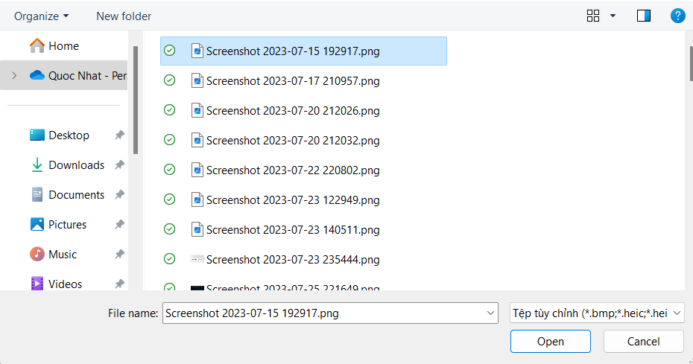
Posts and Telecommunications Institute of Technology |  |  |  |  | Thiết kế |  | Tài liệu phát triển | Tên hệ thống | Cửa hàng kinh doanh thuỷ sinh vật cảnh |  | Người tạo | Nhat | Ngày tạo | 2023-01-10
 |  |  |  |  |  |  |  |  |  |  | Người cập nhật |  | Ngày cập nhật
 |  |  |  |  |  |  |  | Màn hình (ID) | Personal_Information | Màn hình (Tên) | Màn hình xem và sửa thông tin cá nhân

 | 10. Xử lý chi tiết

 |  | (2) Thay đổi ảnh đại diện
 |  |  | 1. Chọn vào ảnh đại diện

 | Cửa hàng kinh doanh thuỷ sinh vật cảnh Tài liệu thiết kế màn hình thông tin cá nhân |  |  |  |  | 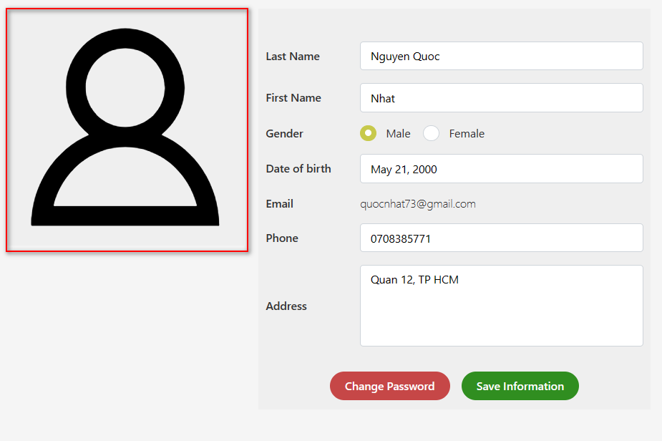

 |  |  |  | 2. Chọn ảnh từ cửa sổ chọn ảnh của windows

Xử lý 10.3
Posts and Telecommunications Institute of Technology |  |  |  | Thiết kế | Tài liệu phát triển | Tên hệ thống | Cửa hàng kinh doanh thuỷ sinh vật cảnh |  | Người tạo | Nhat | Ngày tạo | 2023-01-10
 |  |  |  |  |  |  |  |  | Người cập nhật |  | Ngày cập nhật
 |  |  |  |  |  | Màn hình (ID) | Personal_Information | Màn hình (Tên) | Màn hình xem và sửa thông tin cá nhân

 | 10. Xử lý chi tiết

 |  | (7) Thay đổi ngày sinh bằng Calendar
 |  | 1. Nhấn vào ô text nhập ngày sinh

 | Cửa hàng kinh doanh thuỷ sinh vật cảnh Tài liệu thiết kế màn hình thông tin cá nhân |  | 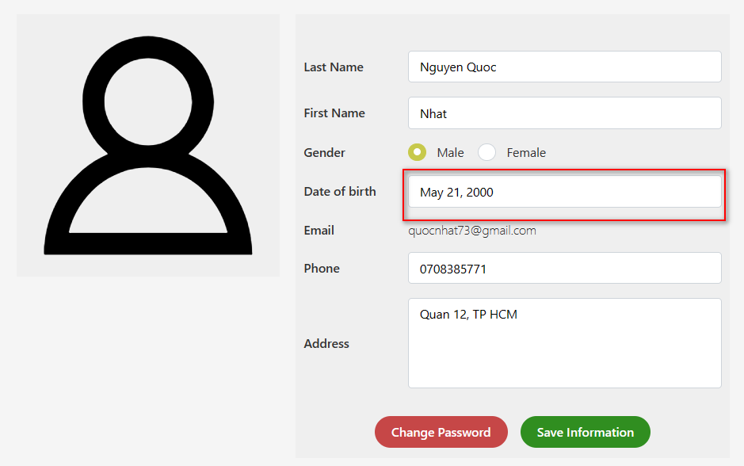

 |  | 2. Calendar sẽ được hiện ra cho người dùng chọn ngày sinh
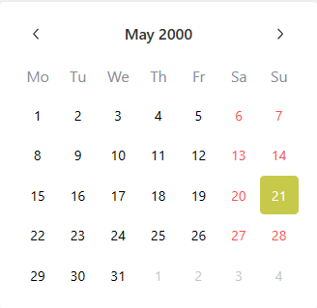

 |  | 2. Sau khi click chọn ngày sinh thì ngày sinh sẽ được đưa vào ô input

Xử lý 10.4
Posts and Telecommunications Institute of Technology |  |  |  | Thiết kế | Tài liệu phát triển | Tên hệ thống | Cửa hàng kinh doanh thuỷ sinh vật cảnh |  | Người tạo | Nhat | Ngày tạo | 2023-01-10
 |  |  |  |  |  |  |  |  | Người cập nhật |  | Ngày cập nhật
 |  |  |  |  |  | Màn hình (ID) | Personal_Information | Màn hình (Tên) | Màn hình xem và sửa thông tin cá nhân

 | 10. Xử lý chi tiết

 |  | (10) Xử lý nút đổi mật khẩu
 |  | 1. Click vào nút "Change Password"

 | Cửa hàng kinh doanh thuỷ sinh vật cảnh Tài liệu thiết kế màn hình thông tin cá nhân |  | 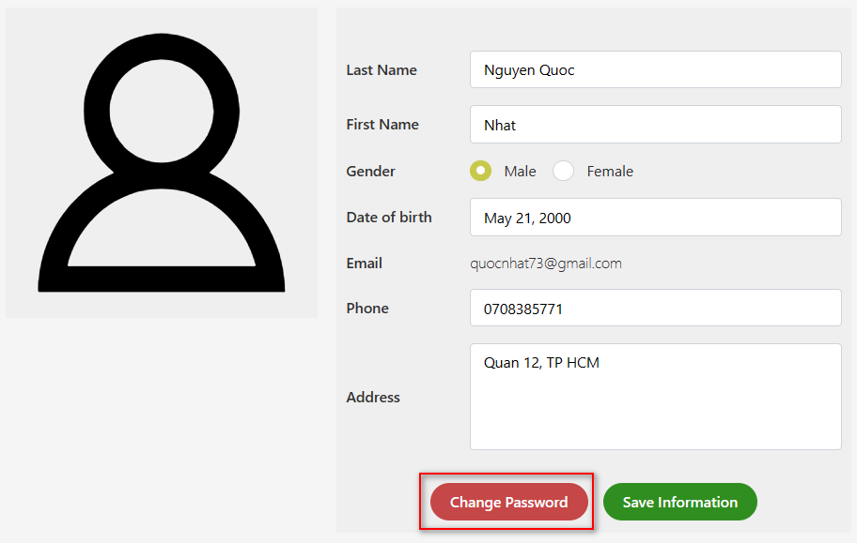

 |  | 2. Người dùng sẽ được chuyển đến trang thay đổi mật khẩu

Xử lý 10.5
Posts and Telecommunications Institute of Technology |  |  |  |  |  |  |  | Thiết kế |  | Tài liệu phát triển | Tên hệ thống |  | Cửa hàng kinh doanh thuỷ sinh vật cảnh |  |  | Người tạo | Nhat | Ngày tạo | 2023-01-10
 |  |  |  |  |  |  |  |  |  |  |  |  |  |  |  | Người cập nhật |  | Ngày cập nhật
 |  |  |  |  |  |  |  |  |  |  | Màn hình (ID) |  | Personal_Information | Màn hình (Tên) |  | Màn hình xem và sửa thông tin cá nhân

 | 10. Xử lý chi tiết

 |  | (11) Xử lý khi nút thay đổi thông tin
 |  |  | 1. Nhấn button "Sửa thông tin" để thực hiện việc lưa thông tin của người dùng

 | Cửa hàng kinh doanh thuỷ sinh vật cảnh Tài liệu thiết kế màn hình thông tin cá nhân |  |  |  |  | 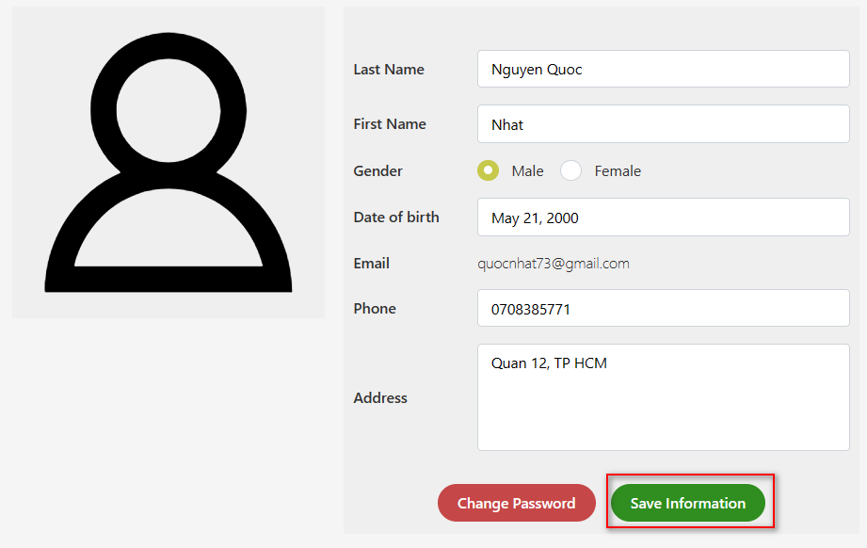

 |  |  | 2. Thực hiện check thông tin nhập vào

 |  |  |  | № | Tên hạng mục |  |  |  | Nội dung check |  |  |  |  |  | Message Code
 |  |  |  | 1 | Last Name |  |  |  | Trường hợp không nhập họ |  |  |  |  |  | MSG_NAME_INCORRECT
 |  |  |  | 2 | Last Name |  |  |  | Trường hợp họ chứa ký tự không hợp lệ |  |  |  |  |  | MSG_NAME_INCORRECT
 |  |  |  | 3 | First Name |  |  |  | Trường hợp không nhập tên |  |  |  |  |  | MSG_NAME_INCORRECT
 |  |  |  | 4 | First Name |  |  |  | Trường hợp tên chứa ký tự không hợp lệ |  |  |  |  |  | MSG_NAME_INCORRECT
 |  |  |  | 5 | Date Of Birth |  |  |  | Trường hợp không nhập ngày sinh |  |  |  |  |  | MSG_DOB_INCORRECT
 |  |  |  | 6 | Date Of Birth |  |  |  | Trường hợp ngày sinh chứa ký tự không hợp lệ |  |  |  |  |  | MSG_DOB_INCORRECT
 |  |  |  | 7 | Phone |  |  |  | Trường hợp không nhập số điện thoại |  |  |  |  |  | MSG_PHONE_INCORRECT
 |  |  |  | 8 | Phone |  |  |  | Trường hợp số điện thoại không hợp lệ |  |  |  |  |  | MSG_PHONE_INCORRECT
 |  |  |  | 7 | Address |  |  |  | Trường hợp không nhập địa chỉ |  |  |  |  |  | MSG_REQUIRED_ADDRESS

 |  |  | 3. Lưu dữ liệu đã chỉnh sửa vào Database

 |  |  |  | a) Thực hiện tạo mội đối tượng chứa thông tin
 |  |  |  | Đối tượng |  |  |  |  | Truy xuất từ View
 |  |  |  | user |  |  |  |  | user.setAvatar |  |  | = Link của Avatar
 |  |  |  |  |  |  |  |  | user.setLastname |  |  | = Ho lấy từ view
 |  |  |  |  |  |  |  |  | user.setFirstname |  |  | = Tên lấy từ view
 |  |  |  |  |  |  |  |  | user.setGender |  |  | = Giới tính lấy từ view
 |  |  |  |  |  |  |  |  | user.setBirthday |  |  | = Ngày sinh lấy từ view
 |  |  |  |  |  |  |  |  | user.setPhone |  |  | = Số điện thoại lây từ view
 |  |  |  |  |  |  |  |  | user.setAddress |  |  | = Địa chỉ lấy từ view

 |  |  |  | b) Thực hiện lưu thông tin của người dùng lại
 |  |  |  |  | usersRepository.save(user);

 |  |  | 4. Thông báo đến người dùng kết quả của việc chỉnh sửa thông tin

 |  |  |  | Thông báo |  |  | Trường hợp |  |  |  |  |  |  |  | Message Code
 |  |  |  | SUCCESS |  |  | Lưu thông tin thành công |  |  |  |  |  |  |  | MSG_UPDATE_SUCCESS
 |  |  |  | FAIL |  |  | Lưu thông tin thất bại |  |  |  |  |  |  |  | MSG_UPDATE_FAIL

